General tables
PZPM analysis based on CEP |  |  |  |  |  | 2022-06-07
 |  |  |  |  |  | units
First Registrations of New Trailers & Semi-Trailers *, including Light Trailers
 | 2022 May | 2021 May | % change y/y | 2022 Jan - May | 2021 Jan - May | % change y/y
TRAILERS | 7,139 | 9,101 | -21.6% | 31,159 | 35,391 | -12.0%
Trailers for trucks | 1,072 | 1,298 | -17.4% | 5,401 | 5,984 | -9.7%
Special Trailers | 284 | 299 | -5.0% | 1,099 | 1,098 | 0.1%
Light Trailers | 4,999 | 6,609 | -24.4% | 21,054 | 25,193 | -16.4%
Agricultural Trailers | 782 | 893 | -12.4% | 3,603 | 3,114 | 15.7%
other trailers | 2 | 2 | 0.0% | 2 | 2 | 0.0%
SEMI-TRAILERS | 2,228 | 2,406 | -7.4% | 10,559 | 11,564 | -8.7%
Semi -Trailers for trucks | 2,227 | 2,406 | -7.4% | 10,556 | 11,560 | -8.7%
Special Semi -Trailers | 1 | - |  | 3 | 4 | -25.0%
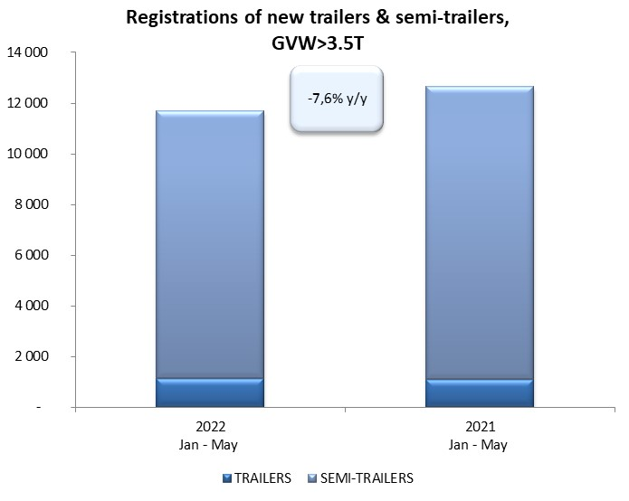
TOTAL TRAILERS and SEMI-TRAILERS | 9,367 | 11,507 | -18.6% | 41,718 | 46,955 | -11.2%
*/ without temporary registered units
Source: PZPM analysis based on Central Register of Vehicles

 |  |  |  |  |  | units
First Registrations of New Trailers & Semi-Trailers *, GVW>3.5T
 | 2022 May | 2021 May | % change y/y | 2022 Jan - May | 2021 Jan - May | % change y/y
TRAILERS, GVW>3.5T* | 238 | 246 | -3.3% | 1,136 | 1,091 | 4.1%
Trailers for trucks | 237 | 241 | -1.7% | 1,124 | 1,078 | 4.3%
Special Trailers | 1 | 5 | -80.0% | 12 | 13 | -7.7%
SEMI-TRAILERS,GVW>3.5T* | 2,224 | 2,406 | -7.6% | 10,550 | 11,555 | -8.7%
Semi -Trailers for trucks | 2,224 | 2,406 | -7.6% | 10,549 | 11,552 | -8.7%
Special Semi -Trailers | - | - |  | 1 | 3 | -66.7%
TOTAL TRAILERS and SEMI-TRAILERS | 2,462 | 2,652 | -7.2% | 11,686 | 12,646 | -7.6%
*/ without temporary registered units
Source: PZPM analysis based on Central Register of Vehicles

Trail&Semi.-Trail.GVW>3,5T
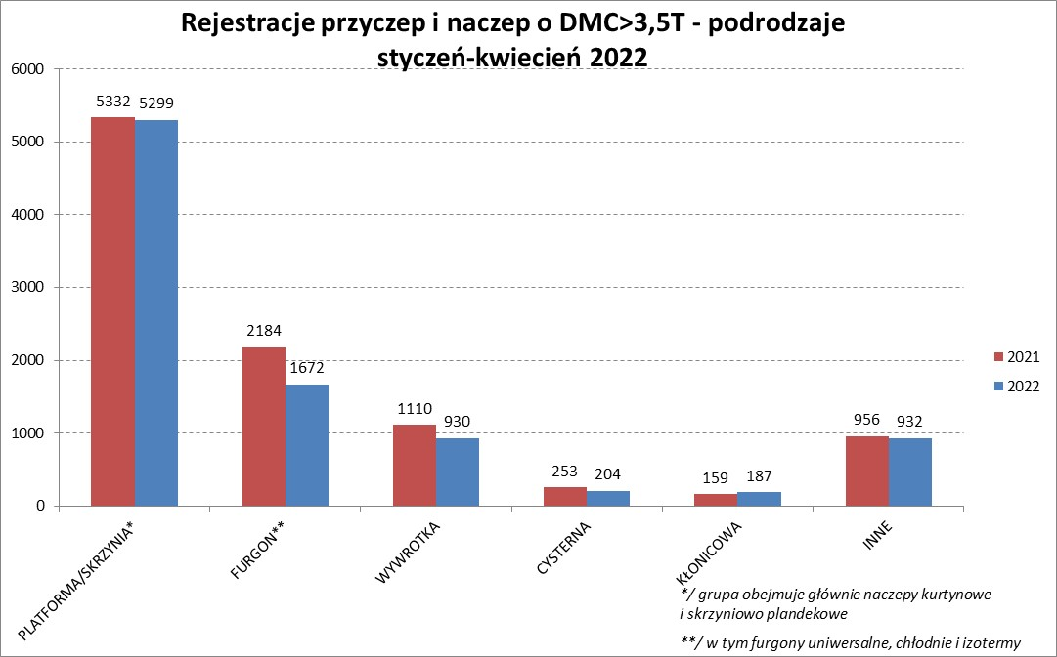

PZPM |  |  |  |  |  | 2022-06-07
Pierwsze rejestracje NOWYCH przyczep i naczep* o DMC>3,5T, udział w rynku %
First Registrations of NEW Trailers & Semi-Trailers with GVW>3.5T, Market Share %
 |  |  |  |  |  | Sztuki / Units
Pozycja | Marka | Rok narastająco Styczeń - Maj
 |  | YTD January - May
 |  | 2022 |  | 2021 |  | Zmiana % r/r
No. | Make
 |  | Ogółem | Udział % | Ogółem | Udział % | Change % y/y
 |  | Total | Mkt shr % | Total | Mkt shr %
1 | SCHMITZ CARGOBULL | 2517 | 21.54% | 3021 | 23.89% | -16.7%
2 | WIELTON | 1796 | 15.37% | 1518 | 12.00% | 18.3%
3 | KRONE | 1637 | 14.01% | 2766 | 21.87% | -40.8%
4 | KOEGEL | 1264 | 10.82% | 1074 | 8.49% | 17.7%
5 | SCHWARZMUELLER | 512 | 4.38% | 477 | 3.77% | 7.3%
6 | KAESSBOHRER | 363 | 3.11% | 332 | 2.63% | 9.3%
7 | WECON | 276 | 2.36% | 282 | 2.23% | -2.1%
8 | BODEX | 269 | 2.30% | 267 | 2.11% | 0.7%
9 | BERGER | 243 | 2.08% | 180 | 1.42% | 35.0%
10 | GNIOTPOL | 234 | 2.00% | 194 | 1.53% | 20.6%
11 | ZASŁAW | 202 | 1.73% | 186 | 1.47% | 8.6%
12 | KEMPF | 173 | 1.48% | 182 | 1.44% | -4.9%
13 | CHEREAU | 138 | 1.18% | 25 | 0.20% | 452.0%
14 | INTER CARS - FEBER | 135 | 1.16% | 151 | 1.19% | -10.6%
15 | FLIEGL | 127 | 1.09% | 155 | 1.23% | -18.1%
16 | MHS | 109 | 0.93% | 96 | 0.76% | 13.5%
17 | REDOS | 108 | 0.92% | 101 | 0.80% | 6.9%
18 | LAMBERET | 95 | 0.81% | 34 | 0.27% | 179.4%
19 | FFB FELDBINDER | 87 | 0.74% | 82 | 0.65% | 6.1%
20 | MEGA | 81 | 0.69% | 94 | 0.74% | -13.8%
 | Pozostałe / Others | 1320 | 11.3% | 1429 | 11.3% | -7.6%
 | OGÓŁEM / TOTAL | 11686 | 100% | 12646 | 100% | -7.6%
*/ bez rejestracji czasowych
Źródło: analizy PZPM na podstawie CEP
Source: PZPM analysis based on Central Register of Vehicles

Semi-Trail.GVW>3,5T
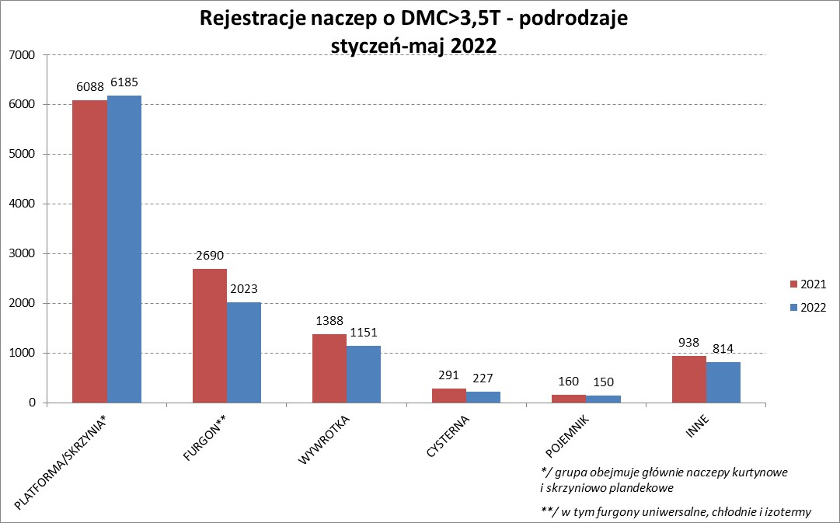

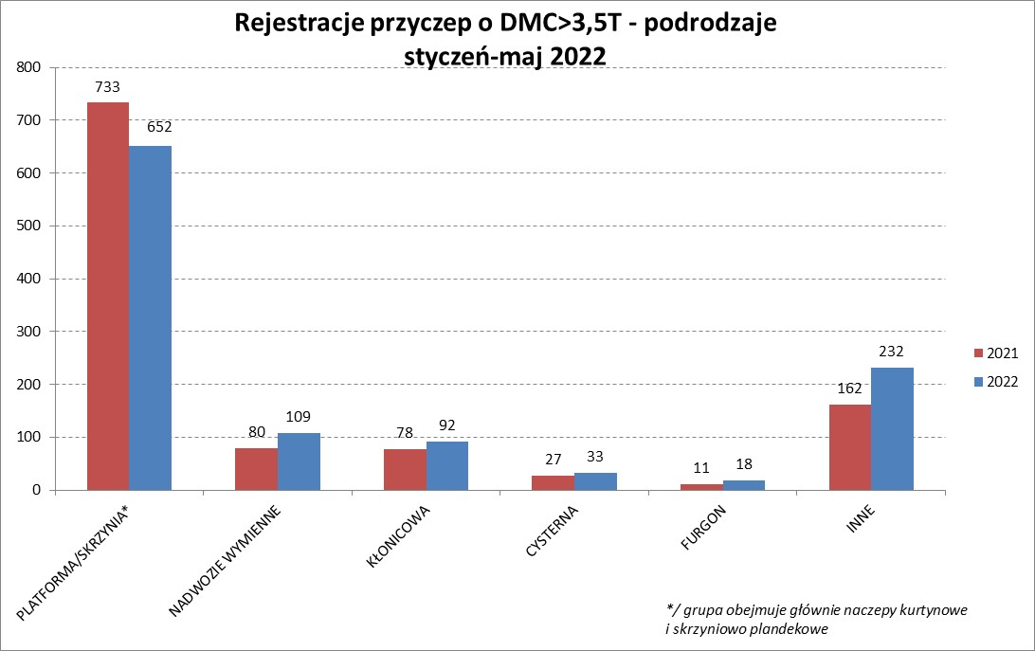

PZPM |  |  |  |  |  | 2022-06-07
Pierwsze rejestracje NOWYCH naczep* o DMC>3,5T, udział w rynku %
First Registrations of NEW Semi-Trailers with GVW>3.5T, Market Share %
 |  |  |  |  |  | Sztuki
Pozycja | Marka | Rok narastająco Styczeń - Maj
 |  | YTD January - May
 |  | 2022 |  | 2021 |  | Zmiana % r/r
No. | Make
 |  | Ogółem | Udział % | Ogółem | Udział % | Change % y/y
 |  | Total | Mkt shr % | Total | Mkt shr %
1 | SCHMITZ CARGOBULL | 2513 | 23.8% | 3016 | 26.10% | -16.7%
2 | WIELTON | 1691 | 16.0% | 1384 | 11.98% | 22.2%
3 | KRONE | 1628 | 15.4% | 2760 | 23.89% | -41.0%
4 | KOEGEL | 1254 | 11.9% | 1058 | 9.16% | 18.5%
5 | SCHWARZMUELLER | 508 | 4.8% | 470 | 4.07% | 8.1%
6 | KAESSBOHRER | 354 | 3.4% | 330 | 2.86% | 7.3%
7 | BODEX | 260 | 2.5% | 261 | 2.26% | -0.4%
8 | BERGER | 243 | 2.3% | 180 | 1.56% | 35.0%
9 | KEMPF | 172 | 1.6% | 182 | 1.58% | -5.5%
10 | ZASŁAW | 171 | 1.6% | 161 | 1.39% | 6.2%
11 | CHEREAU | 138 | 1.3% | 25 | 0.22% | 452.0%
12 | INTER CARS - FEBER | 135 | 1.3% | 151 | 1.31% | -10.6%
13 | FLIEGL | 116 | 1.1% | 141 | 1.22% | -17.7%
14 | LAMBERET | 95 | 0.9% | 34 | 0.29% | 179.4%
15 | FFB FELDBINDER | 87 | 0.8% | 82 | 0.71% | 6.1%
16 | MEGA | 78 | 0.7% | 94 | 0.81% | -17.0%
17 | BENALU | 70 | 0.7% | 74 | 0.64% | -5.4%
18 | CIMC | 67 | 0.6% | 135 | 1.17% | -50.4%
19 | MEILLER-KIPPER | 64 | 0.6% | 34 | 0.29% | 88.2%
20 | D-TEC | 60 | 0.6% | 32 | 0.28% | 87.5%
 | Pozostałe / Others | 846 | 8.0% | 951 | 8.2% | -11.0%
 | OGÓŁEM / TOTAL | 10550 | 100% | 11555 | 100% | -8.7%
*/ bez rejestracji czasowych
Źródło: analizy PZPM na podstawie CEP
Source: PZPM analysis based on Central Register of Vehicles

Light Trailers

PZPM |  |  |  |  |  | 2022-06-07
Pierwsze rejestracje NOWYCH przyczep lekkich*, udział w rynku %
First Registrations of NEW Light Trailers*, Market Share %
 |  |  |  |  |  | Sztuki / Units
Pozycja | Marka | Rok narastająco Styczeń - Maj
 |  | YTD January - May
 |  | 2022 |  | 2021 |  | Zmiana % r/r
No. | Make
 |  | Ogółem | Udział % | Ogółem | Udział % | Change % y/y
 |  | Total | Mkt shr % | Total | Mkt shr %
1 | NEPTUN-SORELPOL | 6196 | 29.43% | 7357 | 29.20% | -15.8%
2 | TEMARED | 4694 | 22.30% | 5002 | 19.85% | -6.2%
3 | ZASŁAW | 1842 | 8.75% | 1970 | 7.82% | -6.5%
4 | NIEWIADÓW | 1668 | 7.92% | 2520 | 10.00% | -33.8%
5 | FARO | 827 | 3.93% | 1004 | 3.99% | -17.6%
6 | MARTZ | 806 | 3.83% | 837 | 3.32% | -3.7%
7 | RYDWAN | 624 | 2.96% | 968 | 3.84% | -35.5%
8 | BRENDERUP-THULE TRAILERS | 381 | 1.81% | 683 | 2.71% | -44.2%
9 | WIDPOL | 336 | 1.60% | 371 | 1.47% | -9.4%
10 | WIOLA | 294 | 1.40% | 382 | 1.52% | -23.0%
11 | FRACHT | 252 | 1.20% | 279 | 1.11% | -9.7%
12 | SYLAND | 214 | 1.02% | 279 | 1.11% | -23.3%
13 | W.N.P. M.SUSKI | 187 | 0.89% | 238 | 0.94% | -21.4%
14 | CARRO | 186 | 0.88% | 249 | 0.99% | -25.3%
15 | GŁOWACZ | 182 | 0.86% | 226 | 0.90% | -19.5%
16 | SPAWLINE | 177 | 0.84% | 130 | 0.52% | 36.2%
17 | STIM | 174 | 0.83% | 212 | 0.84% | -17.9%
18 | LORRIES | 166 | 0.79% | 203 | 0.81% | -18.2%
19 | MASTER-TECH | 152 | 0.72% | 206 | 0.82% | -26.2%
20 | K.T.S. SUSKI | 134 | 0.64% | 158 | 0.63% | -15.2%
 | Pozostałe / Others | 1562 | 7.4% | 1919 | 7.6% | -18.6%
 | OGÓŁEM / TOTAL | 21054 | 100% | 25193 | 100% | -16.4%
*/ bez rejestracji czasowych
Źródło: analizy PZPM na podstawie CEP
Source: PZPM analysis based on Central Register of Vehicles

Agri Trailers

PZPM |  |  |  |  |  | 2022-06-07
Pierwsze rejestracje NOWYCH przyczep ciężarowych rolniczych*, udział w rynku %
First Registrations of NEW Agricultural Trailers*, Market Share %
 |  |  |  |  |  | Sztuki / Units
Pozycja | Marka | Rok narastająco Styczeń - Maj
 |  | YTD January - May
 |  | 2022 |  | 2021 |  | Zmiana % r/r
No. | Make
 |  | Ogółem | Udział % | Ogółem | Udział % | Change % y/y
 |  | Total | Mkt shr % | Total | Mkt shr %
1 | PRONAR | 1422 | 39.47% | 1233 | 39.60% | 15.3%
2 | METAL-FACH | 357 | 9.91% | 389 | 12.49% | -8.2%
3 | METALTECH | 265 | 7.35% | 281 | 9.02% | -5.7%
4 | WIELTON | 248 | 6.88% | 235 | 7.55% | 5.5%
5 | ZASŁAW | 138 | 3.83% | 141 | 4.53% | -2.1%
6 | PPHU WODZIŃSKI | 136 | 3.77% | 108 | 3.47% | 25.9%
7 | MEPROZET | 125 | 3.47% | 129 | 4.14% | -3.1%
8 | MARPOL | 123 | 3.41% | 56 | 1.80% | 119.6%
9 | CYNKOMET | 110 | 3.05% | 120 | 3.85% | -8.3%
10 | POMOT | 87 | 2.41% | 86 | 2.76% | 1.2%
11 | JOSKIN | 86 | 2.39% | 31 | 1.00% | 177.4%
12 | GOMAR | 72 | 2.00% | 47 | 1.51% | 53.2%
13 | BBC | 64 | 1.78% | 5 | 0.16% | 1180.0%
14 | TECHMONT | 60 | 1.67% | 44 | 1.41% | 36.4%
15 | FLIEGL | 44 | 1.22% | 25 | 0.80% | 76.0%
 | Pozostałe / Others | 266 | 7.4% | 184 | 5.9% | 44.6%
 | OGÓŁEM / TOTAL | 3603 | 100% | 3114 | 100% | 15.7%
*/ bez rejestracji czasowych
Źródło: analizy PZPM na podstawie CEP
Source: PZPM analysis based on Central Register of Vehicles



PZPM
Pierwsze rejestracje NOWYCH ciągników rolniczych*, udział w rynku %
First Registrations of NEW Agricultural Tractors*, Market Share %
 |  |  |  |  |  | Sztuki / Units
Pozycja | Marka | Rok narastająco Styczeń - Kwiecień
 |  | YTD January - April
 |  | 2022 |  | 2021 |  | Zmiana % r/r
No. | Make
 |  | Ogółem | Udział % | Ogółem | Udział % | Change % y/y
 |  | Total | Mkt shr % | Total | Mkt shr %
1 | NEW HOLLAND | 653 | 17.56% | 818 | 19.98% | -20.2%
2 | JOHN DEERE | 515 | 13.85% | 422 | 10.31% | 22.0%
3 | KUBOTA | 406 | 10.92% | 448 | 10.94% | -9.4%
4 | CASE IH | 311 | 8.36% | 335 | 8.18% | -7.2%
5 | DEUTZ-FAHR | 284 | 7.64% | 395 | 9.65% | -28.1%
6 | ZETOR | 228 | 6.13% | 379 | 9.26% | -39.8%
7 | MASSEY FERGUSON | 201 | 5.40% | 205 | 5.01% | -2.0%
8 | FARMTRAC | 166 | 4.46% | 145 | 3.54% | 14.5%
9 | CLAAS | 157 | 4.22% | 147 | 3.59% | 6.8%
10 | VALTRA | 136 | 3.66% | 170 | 4.15% | -20.0%
11 | STEYR | 117 | 3.15% | 122 | 2.98% | -4.1%
12 | LOVOL | 106 | 2.85% | 75 | 1.83% | 41.3%
13 | FENDT | 102 | 2.74% | 108 | 2.64% | -5.6%
14 | SOLIS | 91 | 2.45% | 61 | 1.49% | 49.2%
15 | ARBOS | 45 | 1.21% | 106 | 2.59% | -57.5%
 | Pozostałe / Others | 201 | 5.4% | 158 | 3.9% | 27.2%
 | OGÓŁEM / TOTAL | 3,719 | 100% | 4,094 | 100% | -9.2%
*Pojazdy zarejestrowane jako Ciągniki Rolnicze bez wyróżnionych jako potencjalne ATV / UTV
** Liczby zawierają rejestracje czasowe na koniec miesięcy
Źródło: analizy PZPM na podstawie CEP
*Vehicles registered as Agricultural Tractors without considered as ATV / UTV
Source: PZPM analysis based on Central Register of Vehicles

